Накладная-№3
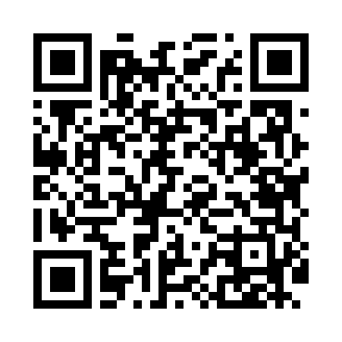
Номер товарно-транспортной накладной: |  |  | Торговый представитель: Amriyev Muhammad
Поставщик: Toshkent falcon fly 2 |  |  | Телефон торгового представителя: +998972880505
Дата отгрузки: 14.10.2025 |  |  | Контрагент: """" Klient
Дата консигнации: |  |  | Адрес:
Доставщик: |  |  | Телефон:
Телефон доставщика:
Время заказа: 14.10.2025 12:31:51
№ | Штрих-код | Название товаров (работ,услуг) | Количество | Количество в кейсе | Цена | Сумма
 |  |  | 16 |  |  | 52.8
1 | 6905385390293 | Пластиковая салатница MX10-9.8, 24.5×24.5 см, XP-39-29 | 8 | 8 шт. | 3.70 | 29.60
2 | 6905385390347 | Пластмассовая чашка с тарелкой 5305 XP-39-35/ XP-39-34 | 8 | 8 шт. | 2.90 | 23.20
Итого: 52.8$|->UZS: 660,000.00

